FORMATO GQ-016
PROPUESTA DE MEJORA | PROPUESTA DE MEJORA O INNOVACIÓN |  |  |  | REGISTRO
 |  |  |  |  | COPIA CONTROLADA
 |  |  |  |  | COD GQ-016-R | VERSION 0,5
 |  |  |  |  | FECHA 18-mar-21 | PAGINA 1 DE 1

Nombre de la propuesta: | CENTRALIZACIÓN DE LA DOCUMENTACIÓN REQUERIDA PARA TRAMITE DE PERMISOS DE CARA AL CLIENTE
Nombre de la persona o equipo que genera la PM: | LUCY MARIN

SITUACIÓN INICIAL |  |  | SITUACIÓN FINAL
Las asistentes solicitan documentación que se requiere para solicitar permisos a los clientes para realizar las actividades que surgen diariamente, a las áreas encargadas DH y SST, deben esperar tiempos prolongados que hacen que el cliente se impaciente y deba solicitarlos en varias ocasiones, los documentos solicitados constantemente son: Fotocopia de cedula, Hoja de Vida, certificados de afiliación AFP, ARL, EPS, certificados de Alturas, coordinador de alturas, rescatista, exámenes laborales entre otros. En casi todas las ocasiones y principalmente los documentos propios del área de DH, es necesario contactar a cada técnico para solicitarle dicha documentación, haciendo la labor mas pesada y larga, muchas veces no responden o están ocupados en actividad, también informan que ya la han entregado al área correspondiente. |  |  | Se propone conceder un acceso a un miembro del equipo administrativo al lugar o carpeta donde se guardan estos documentos para que se arrastren de allí los documentos requeridos, o se extrae de cada técnico que va ingresando para guardar en la carpeta que se tiene del proyecto Wipen y queda a la mano de los coordinadores y las asistentes encargadas de administrar la información, solo se entrega bajo orden de trabajo Y/o solicitud escrita del cliente correspondiente, si es necesario se firma acuerdo de confidencialidad, de esta manera se agiliza los tiempos de respuesta de cara al cliente interno y externo.

FOTO O DIBUJO INICIAL |  |  | FOTO O DIBUJO FINAL-PERIÓDO 15 AGOT-15 DE SEPT
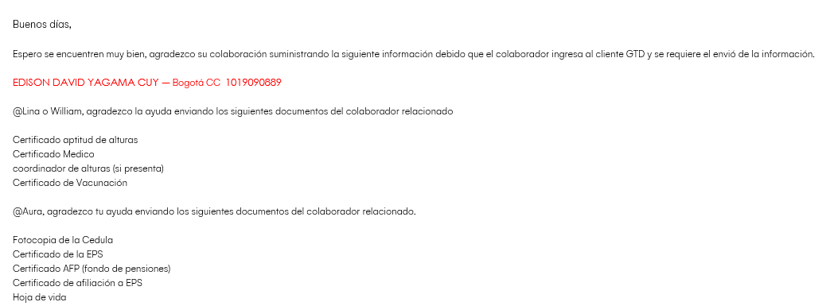 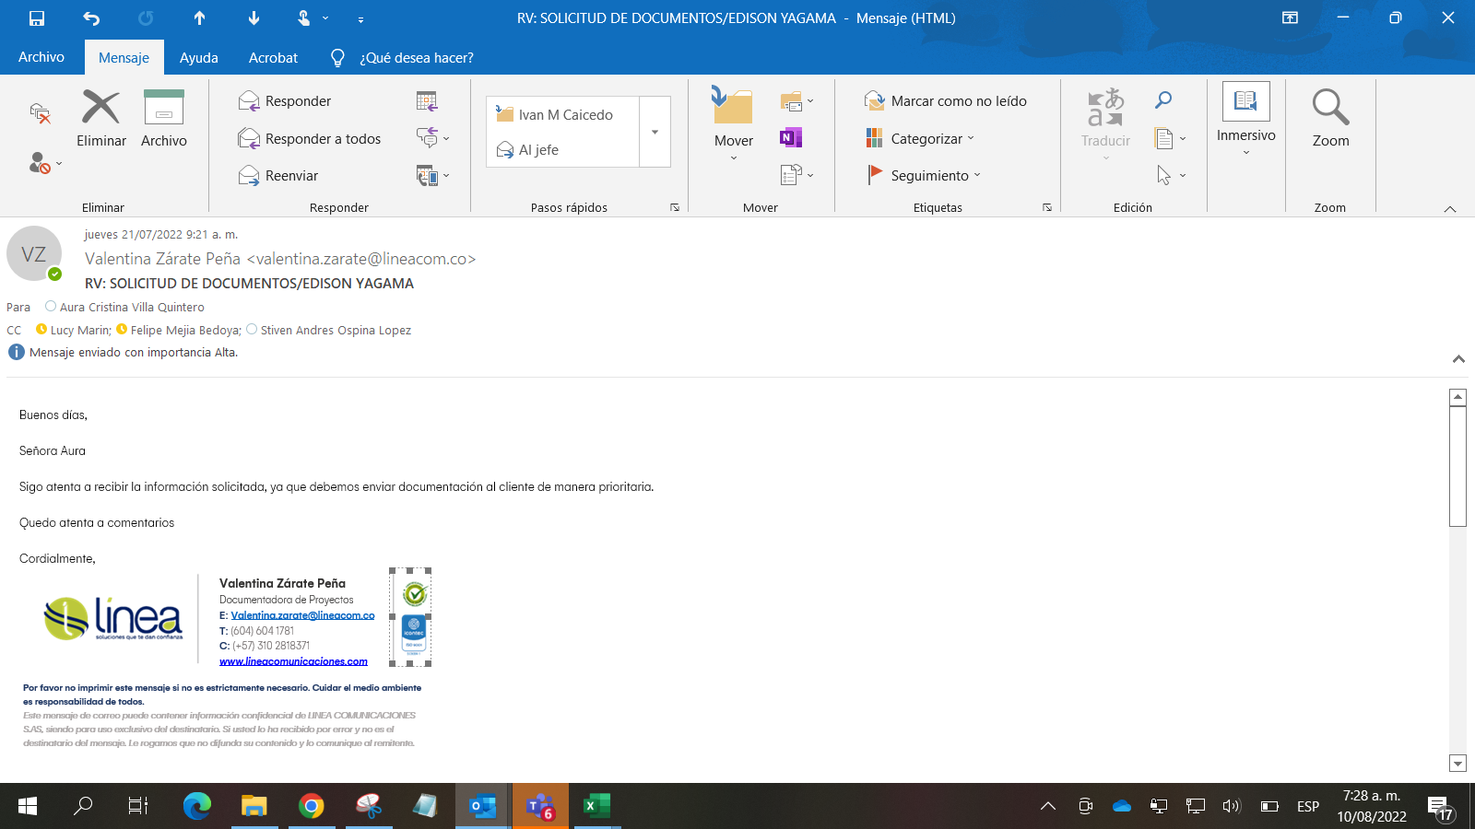

Objetivo: | Brindar oportunamente la información a los clientes, realizar las actividades en campo cumpliendo los SLA
Alcance: | Abarca las áreas de DH y SST en las respuestas agiles para entrega oportuna de la documentación solicitada.
Requerimientos: | Acceso a la información, servicio de internet, PC, conocimiento en los tramites requeridos confidencialidad

Elaborado por: Coordinadora Sistemas Integrados de Gestión Natalia Lopez Marin |  | Revisado por: Dirección de I+D Marlon Alberto Hernández Arboleda |  | Aprobado por: Director de procesos Walter Jimenez

